6.权限对象图
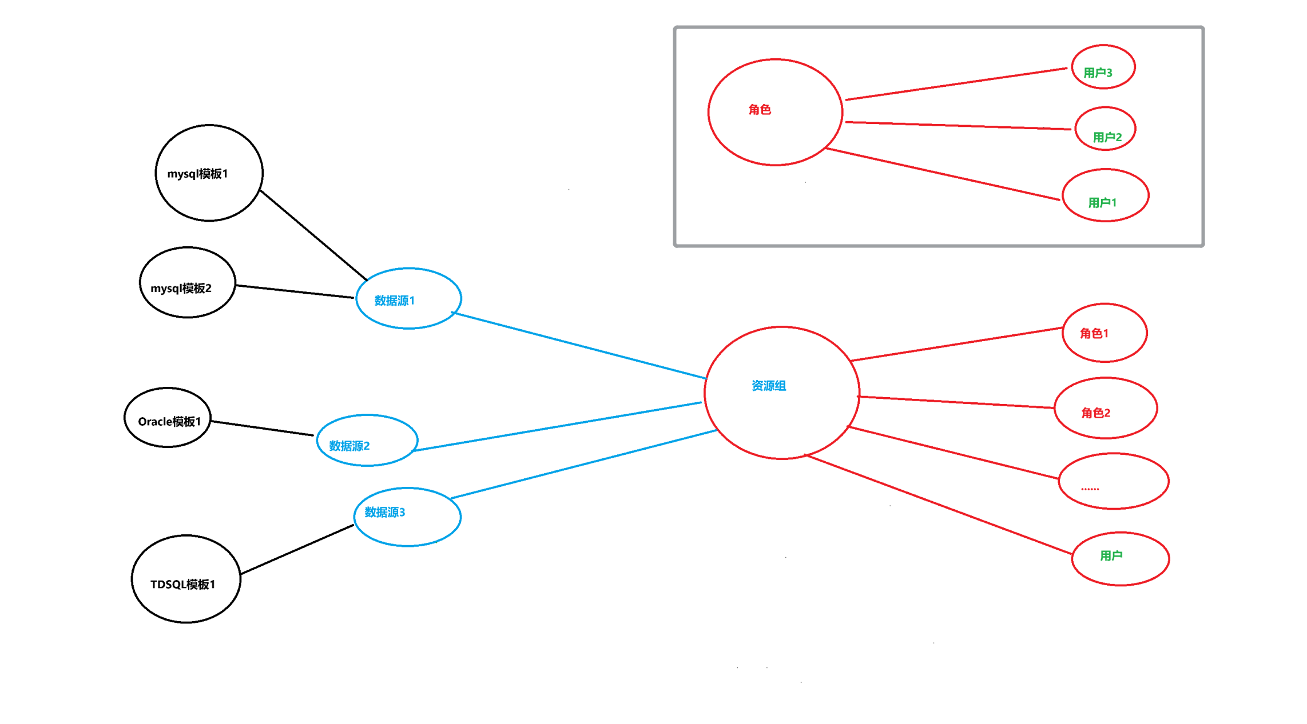
分类
 | 功能 | 功能
 | 环境搭建-后端
 | 相关技术准备-后端
 | 审批参数配置-后端

系统 | 角色管理-接口
基础 | 自定义规则-后端
 | 规则模板-接口
 | 资源组管理-接口
 | 数据源管理-接口

核心 | 审批参数配置-接口
 | 自动审核（重庆优先需求）-接口
 | 审核规则（重庆优先的规则）
 | 审核规则（剩余规则）
 | SQL上线-接口
其它 | 通知功能-接口
 | 仪表盘-接口

